Modello CQS Vita
MODELLO ESTINZIONI ANTICIPATE

Contraente: | FUCINO FINANCE
Polizza nr: | 4081

Formula rimborso : | 78

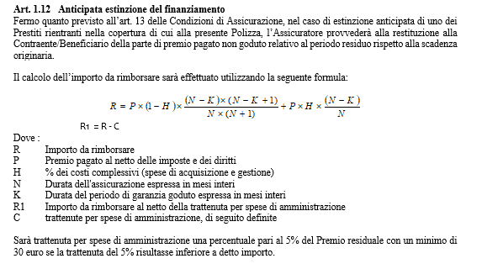
Segmento |  | Pubblici

Decorrenza finanziamento |  | 2019-01-01
Scadenza finanziamento |  | 2022-01-01
Durata (mesi) |  | 36.00 | (N)

Premio imponibile al netto di eventuali diritti |  | 1,000.00 € | (P)*
Caricamenti AXA |  | 8.00%
Commissioni |  | 8.00%
Totale commissioni |  | 16.00% | (H)

Data estinzione |  | 2021-06-05
Durata del periodo di garanzia goduto (mesi) |  | 29.00 | (K)

Importo da rimborsare |  | 36.43 € | (R1)
premio puro |  | 35.32 €
Totale commissioni |  | 31.11 €
 | Caricamenti AXA | 15.56 €
 | Commissioni | 15.56 €
Costi amministrativi |  | 30.00 € | (C)

 | Inputs

 |  |  | *Per il segmento pensionati ci sono 50 Euro che devono essere trattenuti sul premio imponibile per il costo del TUW

Modello CQS Credito
MODELLO ESTINZIONI ANTICIPATE

Contraente: | FUCINO FINANCE
Polizza nr: | 8439

Formula rimborso : | 78

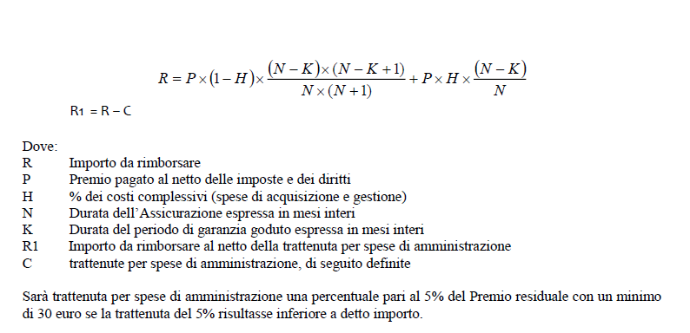

Segmento |  | Pubblici

Decorrenza finanziamento |  | 2019-02-01
Scadenza finanziamento |  | 2022-01-01
Durata (mesi) |  | 35.00 | (N)

Premio imponibile |  | 1,000.00 € | (P)
Caricamenti AXA |  | 8.00%
Commissioni |  | 8.00%
Totale commissioni |  | 16.00% | (H)

Data estinzione |  | 2021-06-05
Durata del periodo di garanzia goduto (mesi) |  | 28.00 | (K)

Importo da rimborsare |  | 39.33 € | (R1)
premio puro |  | 37.33 €
Totale commissioni |  | 32.00 €
 | Caricamenti AXA | 16.00 €
 | Commissioni | 16.00 €
Costi amministrativi |  | 30.00 € | (C)

 | Inputs

